Estadísticas
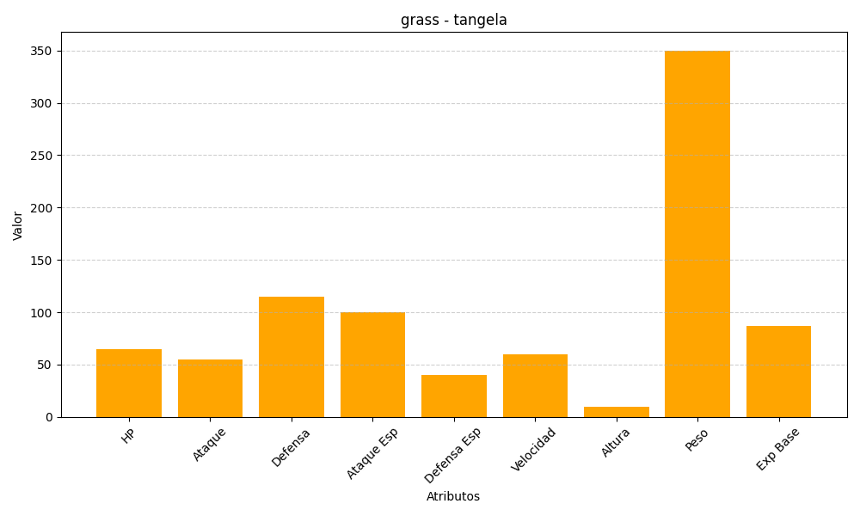
ID | Nombre | Tipo | HP | Ataque | Defensa | Ataque Especial | Defensa Especial | Velocidad | Altura | Peso | Experiencia Base
114 | tangela | grass | 65 | 55 | 115 | 100 | 40 | 60 | 10 | 350 | 87

